Memorial de calculo
PISO - Porcelanato
METRAGEM | 1 | 20.00% | R$ 34.58 | Locais:
Material | valores un | quant p/ un | Prod. | Un. Ultil | Quant. | Preço | Sub Total | Total | Valor por m²
PORCELANATO (m²) | R$ 62.89 | - | 1 | 1.00 | 1.00 | R$ 62.89 | R$ 172.89 | R$ 207.47 | R$ 207.47
CIMENTO (sc) | R$ 35.00 | 20 | 8 | 8.00 | 1 | R$ 35.00
REJUNTE (sc) | R$ 75.00 | 5 | 1 | 1.00 | 1 | R$ 75.00

PAREDE - Revestimento
METRAGEM | 1 | 20.00% | R$ 32.10 | Locais:
Material | valores un | quant p/ un | Prod. | Un. Ultil | Quant. | Preço | Sub Total | Total | Valor por m²
PORCELANATO (m²) | R$ 50.49 | - | 1 | 1.00 | 1.00 | R$ 50.49 | R$ 160.49 | R$ 192.59 | R$ 192.59
CIMENTO (sc) | R$ 35.00 | 20 | 8 | 8.00 | 1 | R$ 35.00
REJUNTE (sc) | R$ 75.00 | 5 | 1 | 1.00 | 1 | R$ 75.00

METRAGEM DE AREAS
DESCRIÇÃO | X | Y | M²
AREA DE CONSTRUÇÃO | 20.20 | 9.71 | 196.14
PLAQUEAMENTO EXTERNO | 59.82 | 5.67 | 339.18
PLAQUEAMENTO INTERNO | 152.08 | 4.09 | 622.01
RU | 30.40 | 3.92 | 119.17
ST | 121.68 | - | 502.84
FORRO | 20.20 | 9.71 | 196.14

TEMPO DE EXECUÇÃO
DESCRIÇÃO | QUANTIDADE | MEDIA | DIAS | TOTAL DIAS | MÊS
RADIER | - | - | 15.00 | 88.35 | 5.00
AÇO | 5600.00 | 700.00 | 8.00
FECHAMENTO EXT | 339.18 | 15.00 | 22.61
FECHAMENTO INT | 622.01 | 30.00 | 20.73
ELÉTRICA | - | - | 22.00
REVESTIMENTO PISO | - | -
REVESTIMENTO PAREDE | - | -
ACESSÓRIOS | - | -
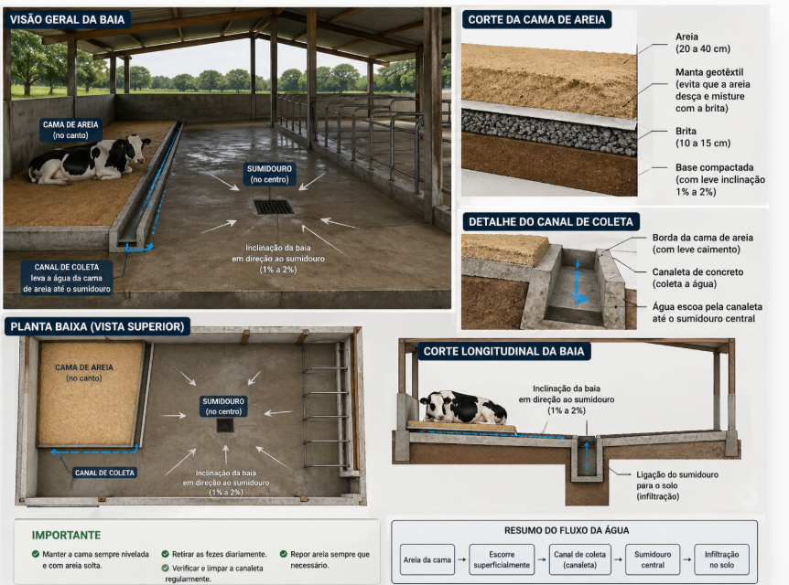

INSTALAÇÕES HIDRAULICAS
DESCRIÇÃO | MEDIDA | QUANT. | V. UNIT. MA | V. TOTAL MA | V. UNIT. MO | V. TOTAL MO | TOTAL
Bacia sanitaria deca com caixa aclopada | UNID | 8.00 | R$ 610.00 | R$ 4,880.00 | R$ 150.00 | R$ 1,200.00 | R$ 6,080.00
Cuba de imbutir oval, deca, cor branca | UNID | 6.00 | R$ 150.00 | R$ 900.00 | R$ 50.00 | R$ 300.00 | R$ 1,200.00
Bancada para lavatório em granito cinza andorinha | M² | 4.24 | R$ 838.66 | R$ 3,555.92 | R$ 150.00 | R$ 636.00 | R$ 4,191.92
Lavatorio vougle | UNID | 1.00 | R$ 350.00 | R$ 350.00 | R$ 150.00 | R$ 150.00 | R$ 500.00
Torneira para lavatorio de mesa. DECA | UNID | 7.00 | R$ 200.00 | R$ 1,400.00 | R$ 5.00 | R$ 35.00 | R$ 1,435.00
Mictorio com sifão integrado e entrada de agua embutida | UNID | 2.00 | R$ 650.00 | R$ 1,300.00 | R$ 150.00 | R$ 300.00 | R$ 1,600.00
Ralo redondo | UNID | 4.00 | R$ 40.00 | R$ 160.00 | R$ 5.00 | R$ 20.00 | R$ 180.00
Dispenser titanium para papel higienico rolão, santher | UNID. | 8.00 | R$ 115.00 | R$ 920.00 | R$ 5.00 | R$ 40.00 | R$ 960.00
Dispenser para sabonete liquido, kimberly clark | UNID. | 4.00 | R$ 210.00 | R$ 840.00 | R$ 5.00 | R$ 20.00 | R$ 860.00
Dispenser para papel toalha interfolhado kimberly clark | UNID. | 3.00 | R$ 150.00 | R$ 450.00 | R$ 5.00 | R$ 15.00 | R$ 465.00
Espelho de cristal E=6mm coladosobre revestimento 1200 | UNID. | 6.00 | R$ 555.00 | R$ 3,330.00 | R$ 120.00 | R$ 720.00 | R$ 4,050.00
Divisória sanitaria laminado melaniminico (Com porta) | M2 | 35.16 | R$ 650.00 | R$ 22,854.00 | R$ - | R$ - | R$ 22,854.00
TOTAL |  |  |  | R$ 40,939.92 |  | R$ 3,436.00 | R$ 44,375.92
PORTAS |  |  |  |  |  |  | MÃO DE OBRA
DESCRIÇÃO | MEDIDA | QUANT. | VALOR UNIT. | SUBTOTAL | FRETE | VALOR TOTAL | VALOR UNIT. | VALOR TOTAL
Portas simples | UNID | 7.00 | R$ 391.96 | R$ 2,743.72 |  | R$ 2,743.72 | R$ 150.00 | R$ 1,050.00
Porta dupla | UNID | 1.00 | R$ 1,390.00 | R$ 1,390.00 |  | R$ 1,390.00 | R$ 150.00 | R$ 150.00
Porta de correr | UNID | 3.00 | R$ 2,000.00 | R$ 6,000.00 |  | R$ 6,000.00 | R$ 200.00 | R$ 600.00
TOTAL |  |  |  |  |  | R$ 10,133.72 |  | R$ 1,800.00

AR CONDICIONADO
C_TOTAL = (((A * K + N * GP) / 1 BTU/H) / 12000) |  |  | INFORMATIVO |  |  | CUSTO MATERIAL
AREA (A) | 116.54 | M² | 1 W = | 3.41 | BTU/H | APARELHO (BTU/H) | VALOR UNI | VALOR TOTAL
TAXA P/ AREA (K) | 200.00 | W/M² | 1 TR = | 12000.00 | BTU/H | 30000.00 | R$ 6,000.00 | R$ 24,000.00
PESSOAS (N) | 90.00 |  |  |  |  | ELETRICA GERAL | R$ 3,966.00 | R$ 4,759.20
TAXA P/ PESSOA (GP) | 100.00 | W/p |  |  |  | TOTAL: |  | R$ 28,759.20
CARGAS |  |  | CONVERSÃO |  |  | CUSTO M.O
CARGA AREA | 23308.00 | W | 110235 | BTU/H | 3.67 | M.O INFRA | R$ 2,800.00 | R$ 2,800.00
CARGA PESSOAS | 9000.00 | W |  |  | 4.00 | M.O INSTALAÇÃO | R$ 8,000.00 | R$ 8,000.00
CARGA TOTAL | 32308.00 | W | 9.19 | TR |  | TOTAL: |  | R$ 10,800.00

